상품제안서
26년 유스토리 작은 담담한글 탁상달력 페이퍼링(150x200) | 상품코드: S43789

 |  |  |  |  |  |  | 02-713-8555 | www.synergygift.co.kr
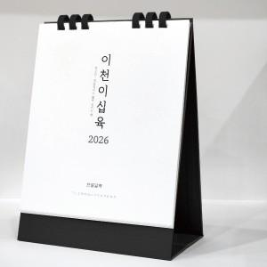 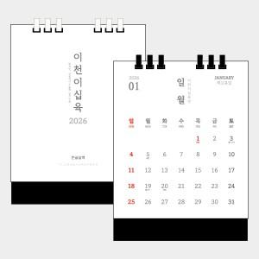

【상세/제작정보】

【인쇄/포장옵션】 | 금박, 은박 / 무지 종이 봉투

【공급단가】 | 수량 | 100~ | 300~ | 500~ | 1,000~ | 3,000~
*VAT별도 | 링화이트 | 3,540원 | 3,420원 | 3,380원 | 3,320원 | 3,240원
 | 링블랙 | 3,540원 | 3,420원 | 3,380원 | 3,320원 | 3,240원

【상품 URL】 | https://www.synergygift.co.kr:443/src/goods_detail.php?gdno=43789

